Bilješke
BILJEŠKE UZ FINANCIJSKE IZVJEŠTAJE - TFI (koji se sastavljaju za tromjesečna razdoblja) Naziv izdavatelja: Atlantic Grupa d.d. OIB: 71149912416 Izvještajno razdoblje: 1. siječnja 2026. - 30. lipnja 2026. Bilješke uz financijske izvještaje za tromjesečna razdoblja uključuju: a) objašnjenje poslovnih događaja koji su značajni za razumijevanje promjena u izvještaju o financijskog položaju i poslovnim rezultatima za izvještajno tromjesečno razdoblje izdavatelja u odnosu na zadnju poslovnu godinu, odnosno objavljuju se informacije vezane uz te događaje i ažuriraju odgovarajuće informacije objavljene u posljednjem godišnjem financijskom izvještaju (točke od 15. do 15C MRS 34 - Financijsko izvještavanje za razdoblja tijekom godine), b) informacije gdje je omogućen pristup posljednjim godišnjim financijskim izvještajima, radi razumijevanja informacija objavljenih u bilješkama uz financijske izvještaje sastavljene za izvještajno tromjesečno razdoblje, c) izjava da se iste računovodstvene politike primjenjuju prilikom sastavljanja financijskih izvještaja za izvještajno tromjesečno razdoblje kao i u posljednjim godišnjim financijskim izvještajima ili, ako su te računovodstvene politike mijenjale, opis prirode i učinka promjene (točka 16.A (a) MRS 34- Financijsko izvještavanje za razdoblja tijekom godine), d) objašnjenje poslovnih rezultata u slučaju da izdavatelj obavlja djelatnost sezonske prirode (točke 37. i 38. MRS 34- Financijsko izvještavanje za razdoblja tijekom godine) e) ostale objave koje propisuje MRS 34- Financijsko izvještavanje za razdoblja tijekom godine te f) u bilješkama uz financijske izvještaje za tromjesečna razdoblja, osim gore navedenih informacija, objavljuju se i sljedeće informacije: 1. naziv, sjedište poduzetnika (adresa), pravni oblik poduzetnika, državu osnivanja, matični broj subjekta, osobni identifikacijski broj te, ako je primjenjivo, da je poduzetnik u likvidaciji, stečaju, skraćenom postupku prestanka ili izvanrednoj upravi 2. usvojene r

Sažeti konsolidirani financijski izvještaji za šestomjesečno razdoblje završeno 30. lipnja 2026. godine sastavljeni su sukladno Međunarodnom računovodstvenom standardu 34 – Financijsko izvještavanje u toku godine, kojeg je odobrila Europska Unija (EU). Sažeti konsolidirani financijski izvještaji ne uključuju sve podatke i objave koji su obavezni za godišnje konsolidirane financijske izvještaje te ih se treba čitati zajedno s godišnjim konsolidiranim financijskim izvještajima Grupe na dan 31. prosinca 2025. godine. Godišnji konsolidirani financijski izvještaji Grupe sastavljeni su sukladno Međunarodnim standardima financijskog izvještavanja (MSFI) koje je odobrila EU. Izvještaji su dostupni na web-stranici Atlantic Grupe: www.atlanticgrupa.com.
Sažeti konsolidirani financijski izvještaji za šestomjesečno razdoblje završeno 30. lipnja 2026. godine pripremljeni su temeljem istih računovodstvenih politika, prikaza i metoda izračuna koji su se koristili prilikom pripreme godišnjih konsolidiranih financijskih izvještaja Grupe na dan 31. prosinca 2025. godine.
Grupa nije izložena značajnim sezonskim ili cikličkim promjenama u svom poslovanju.
Na dan odobravanja sažetih konsolidiranih financijskih izvještaja za šestomjesečno razdoblje završeno 30. lipnja 2026. godine poslovanje Atlantic Grupe se odvija nesmetano. Prodajom poslovanja dječje hrane u 2021. godini, Atlantic Grupa je značajno smanjila izloženost u Rusiji i ZND tržištima. Shodno tome, ratna zbivanja nemaju izravan materijalno značajan utjecaj na poslovanje Atlantic Grupe, a indirektne posljedice, dominantno u vidu dodatnih problema u lancima opskrbe i inflatornim pritiscima menadžment Atlantic Grupe pozorno prati i poduzima sve raspoložive mjere za smanjenje rizika u danim okolnostima.
Ostale objave koje propisuje MRS 34 - Financijsko izvještavanje za razdoblja tijekom godine, a koje nisu prezentirane u izvještaju o financijskom položaju, izvještaju o sveobuhvatnoj dobiti, izvještaju o novčanim tokovima i izvještaju o promjenama kapitala objavljene su u bilješkama 4 do 11 uz sažete konsolidirane financijske izvještaje za šestomjesečno razdoblje završeno 30. lipnja 2026. godine.
Naziv, sjedište (adresa) izdavatelja, pravni oblik izdavatelja, država osnivanja, matični broj subjekta, osobni identifikacijski broj objavljeni su na stranici Opći podaci u sklopu ovog dokumenta te u bilješci 1 uz sažete konsolidirane financijske izvještaje za šestomjesečno razdoblje završeno 30. lipnja 2026. godine.
Financijske obveze na konsolidiranom nivou po osnovi danih jamstava koje nisu uključene u bilancu nisu materijalno značajne i Uprava vjeruje kako je mogućnost bilo kakvog odljeva po osnovu istih neznatna. Grupa nema obveza po osnovi mirovina iz domene MRS 19.

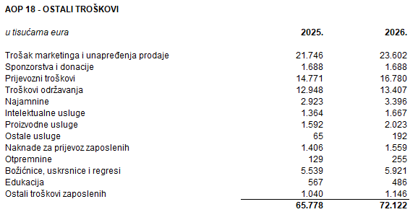
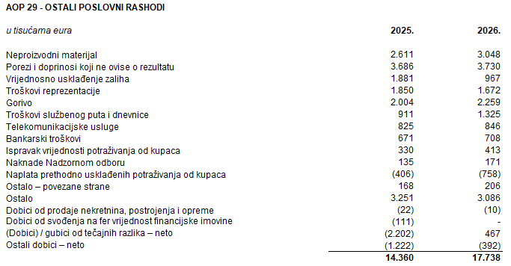

Dugovanja Grupe koja dospijevaju nakon više od pet godina odnose se na obveze po najmovima. Ugovorena nediskontirana novčana obveza po najmovima koji dospijevaju nakon više od pet godina na dan 30. lipnja 2026. godine iznosi 47.532 tisuće eura.
Na dan 30. lipnja 2026. godine Grupa nema zaloga nad nekretninama, postrojenjem i opremom po osnovi kredita financijskih ustanova te nema zaloga po osnovi nematerijalne imovine i udjela u ovisnim društvima.
U šestomjesečnom razdoblju završenom 30. lipnja 2026. godine u Grupi je bilo zaposleno prosječno 5.901 radnika. Grupa ne prati zaposlenike po kategorijama.
U šestomjesečnom razdoblju završenom 30. lipnja 2026. godine kapitaliziran je iznos plaća od 29 tisuća eura (2025.: -).
Rezerviranja za odgođeni porez, stanja odgođenog poreza na kraju tekućeg razdoblja te kretanja tih stanja tijekom tekućeg razdoblja prikazana su ispod:
Grupa nema sudjelujućih interesa.
Nije bilo transakcija upisa dionica niti udjela tijekom tekućeg razdoblja u okviru odobrenog kapitala.
Grupa nema potvrda o sudjelovanju, konvertibilnih zadužnica, jamstava, opcija ili sličnih vrijednosnica ili prava.
Grupa nema udjela u društvima s neograničenom odgovornosti.
Konsolidirani financijski izvještaji izdavatelja su najveća grupa društava. Većinski vlasnik Izdavatelja je društvo MYBERG d.o.o.
Transakcije s povezanim stranama objavljene su u bilješci 10 uz sažete konsolidirane financijske izvještaje za šestomjesečno razdoblje završeno 30. lipnja 2026. godine.
Nema značajnih događaja koji su nastupili nakon datuma bilance i nisu odraženi u računu dobiti i gubitka ili bilanci.
Obveze po najmovima proizašle iz primjene MSFI 16 iskazane su u sklopu AOP 104 i AOP 116, a pravo na korištenje imovine u sklopu pozicija AOP 11 do AOP 13.
Rezerviranja se iskazuju unutar obveza po ročnosti pa su tako dugoročna rezerviranja iskazana u sklopu AOP 108, a kratkoročna u sklopu AOP 124. Iznos dugoročnih rezerviranja na dan 30. lipnja 2026. godine iznosi 10.724 tisuće eura (31. prosinca 2025.: 10.712 tisuća eura), a kratkoročnih rezerviranja 2.766 tisuća eura (31. prosinca 2025.: 5.557 tisuća eura).

